1. População
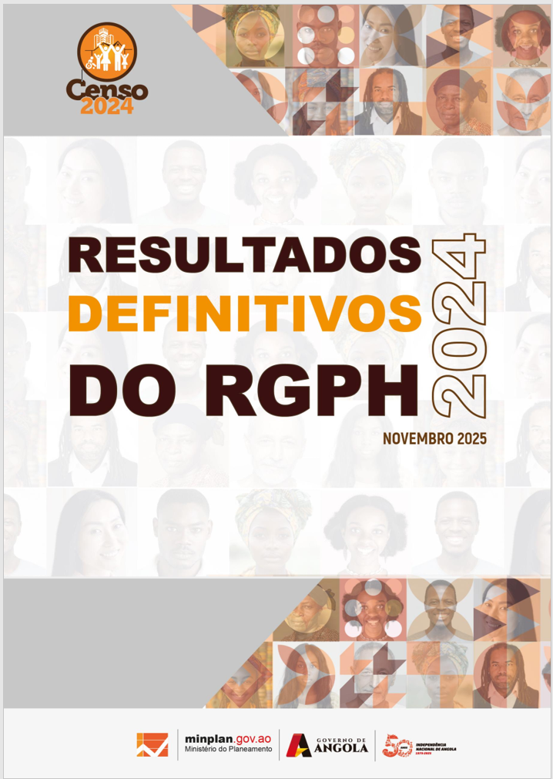

Quadros Anexos -
1. População

2.Estado Civil
Quadros Anexos -
2. Estado Civil

3.Registro Civil
Quadros Anexos -
3. Registro Civil

4. Deficiência e Albinismo
Quadros Anexos -
4. Deficiência e Albinismo

5. Orfandade
Quadros Anexos -
5. Orfandade

6. Língua Materna
Quadros Anexos -
6. Língua Materna

7. Religião
Quadros Anexos -
7. Religião

8.EDUCAÇÃO
Quadros Anexos -
8. Educação e FP

9.Agregado Familiar
Quadros Anexos -
9. Agregado Familiar

10.HABITAÇÃO
Quadros Anexos -
10. Habitação

